关系图
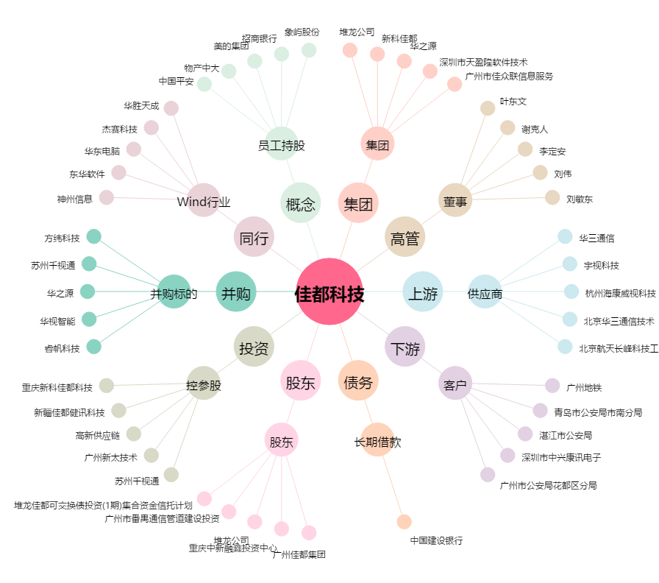
佳都科技[600728.SH] - 关系概览图

